koshtorys
Кошторис витрат на реалізацію проекту Облаштування спортивно-ігрового простору для дітей та дорослих “Прогрес” (на перетині вулиць Жовківська та Януша)
Назва ігрового комплексу | кількість штук | вартість | зображення | габарити | посилання на сайт виробника/продавця
Упор для преса УТ1305 | 1 | 3,528.00 | 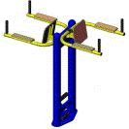 | Розміри: Довжина: 705 мм Ширина: 1460 мм Висота: 1530 мм | http://ua.detskie-ploschadki.com.ua/catalog/vulychni-trenazhery/upor-dlja-presa-ut1305
Гребний тренажер УТ1308 | 1 | 3,780.00 | 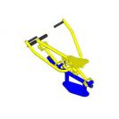 | Довжина: 1235 мм Ширина: 864 мм Висота: 693 мм | http://ua.detskie-ploschadki.com.ua/catalog/vulychni-trenazhery/upor-dlja-presa-ut1305
Орбітрек УТ1310 | 1 | 4,200.00 |  | Розміри: Довжина: 1640 мм Ширина: 1186 мм Висота: 1657 мм | http://ua.detskie-ploschadki.com.ua/catalog/vulychni-trenazhery/upor-dlja-presa-ut1305
Спортивний комплекс УТ1324 | 1 | 6,534.00 | 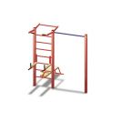 | Довжина: 2200 мм Ширина: 2000 мм Висота: 2450 мм | http://ua.detskie-ploschadki.com.ua/catalog/vulychni-trenazhery/upor-dlja-presa-ut1305
Жим від грудей УТ1328 | 1 | 9,408.00 | 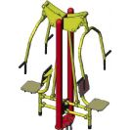 | Розміри: Довжина: 1468 мм Ширина: 1122 мм Висота: 2105 мм | http://ua.detskie-ploschadki.com.ua/catalog/vulychni-trenazhery/upor-dlja-presa-ut1305
Вуличний тренажер Т16 | 1 | 2,645.00 | 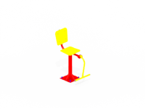 |  | http://kinderbum.com.ua/ua/ulichnye-trenazhery/ulichnyi-trenazher-t16
Турнік потрійний ДП1109 | 1 | 4,914.00 | 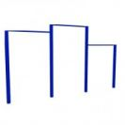 | Розміри: Довжина: 3350 мм Ширина: 80 мм Висота: 2550 мм | http://ua.detskie-ploschadki.com.ua/catalog/vulychni-trenazhery/upor-dlja-presa-ut1305
Ігровий комплекс "Пантера" ДП942 | 1 | 33,120.00 | 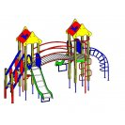 | Розміри: Діліна - 4385 мм Ширина - 4560 мм Висота - 3045 мм | http://ua.detskie-ploschadki.com.ua/catalog/vulychni-trenazhery/upor-dlja-presa-ut1305
Качалка-балансир малий ДП503 | 1 | 2,490.00 | 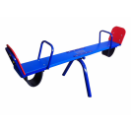 | Розміри: Довжина: 2150 мм Ширина: 350 мм Висота:450 мм | http://ua.detskie-ploschadki.com.ua/catalog/vulychni-trenazhery/upor-dlja-presa-ut1305
Пісочниця середня ДП405 | 1 | 2,420.00 | 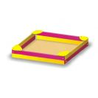 | Розміри: Довжина: 2000 мм Ширина: 2000 мм Висота: 250 мм | http://ua.detskie-ploschadki.com.ua/catalog/vulychni-trenazhery/upor-dlja-presa-ut1305
Карусель велика ДП202 | 1 | 6,630.00 | 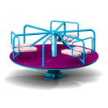 | Довжина: 1820 мм Ширина: 1820 мм Висота: 830 мм | http://ua.detskie-ploschadki.com.ua/catalog/vulychni-trenazhery/upor-dlja-presa-ut1305
Гойдалки подвійні на ланцюгах ДП115 | 1 | 5,800.00 | 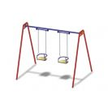 | Розмір: Довжина: 3100 мм Ширина: 1400 мм Висота: 2100 мм | http://ua.detskie-ploschadki.com.ua/catalog/vulychni-trenazhery/upor-dlja-presa-ut1305
Ворота для міні-футболу зі щитом без сітки SO004 | 1 | 8,686.00 | 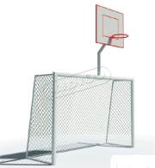 | Розмір 3,2х1,5х3,8 | http://kidigo.com.ua/ua/vorota-minifytbolnie-so-shitom
Ворота для міні-футболу зі щитом без сітки SO004 | 1 | 8,686.00 |  |  | http://kidigo.com.ua/ua/vorota-minifytbolnie-so-shitom
Сітка для баскетбольної стійки | 2 шт. по 60 грн. | 120.00 |  |  | http://kidigo.com.ua/ua/vorota-minifytbolnie-so-shitom
Сітки футбольні | 2 шт. по 60 грн. | 3,100.00
Волейбольні стійки без сітки SO015 | 1 | 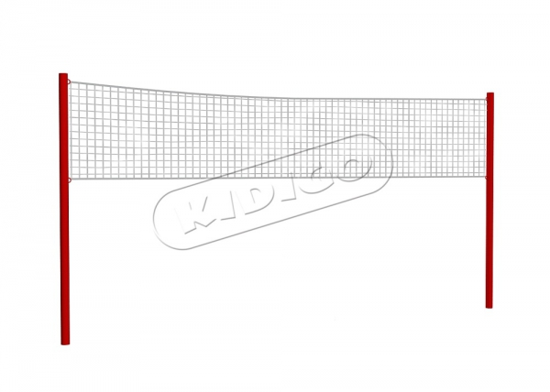 3,702.00 |  | Код SO015 Розмір d=0,05?,12хН=2,5 | http://kidigo.com.ua/ua/subwelcome/voleibolnii-stoiki
Сітка для волейболу SitkaV1 | 1 | 1,100.00 | 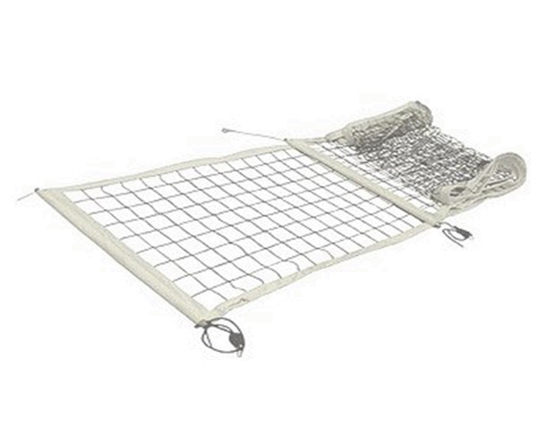
лавки | 3 по 1200 грн. | 3,600.00 | 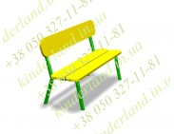 |  | http://ua.detskie-ploschadki.com.ua/catalog/vulychni-trenazhery/upor-dlja-presa-ut1305
Урна для вулиці металева VMVU002 та встановлення | 3 по 585 грн. плюс 200 грн. на встановлення | 2,355.00 | 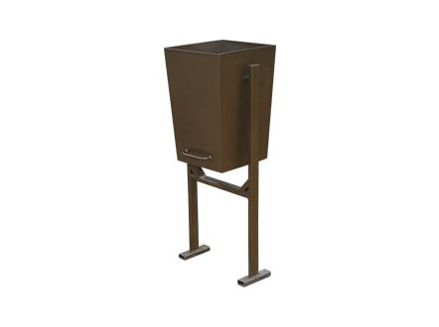 |  | https://lviv.pb.org.ua/help/info http://ua.detskie-ploschadki.com.ua/catalog/arka-ogorozha-urna/urna-dp1220
Проект та встановлення дитячого/спортивного майданчика (з реалізацією) |  | 30,000.00 |  |  | https://lviv.pb.org.ua/help/info
закупівля та встановлення відповідного штучного покриття під окремими елементами майданчика, встановлення обладнання, частина огорожі, інші непередбачувані витрати |  | 53,182.00 |  |  | https://lviv.pb.org.ua/help/info
загальна сума по кошторису |  | 200,000.00

 |  |  |  |  | http://ua.detskie-ploschadki.com.ua/catalog/vulychni-trenazhery/upor-dlja-presa-ut1305

